Calificaciones
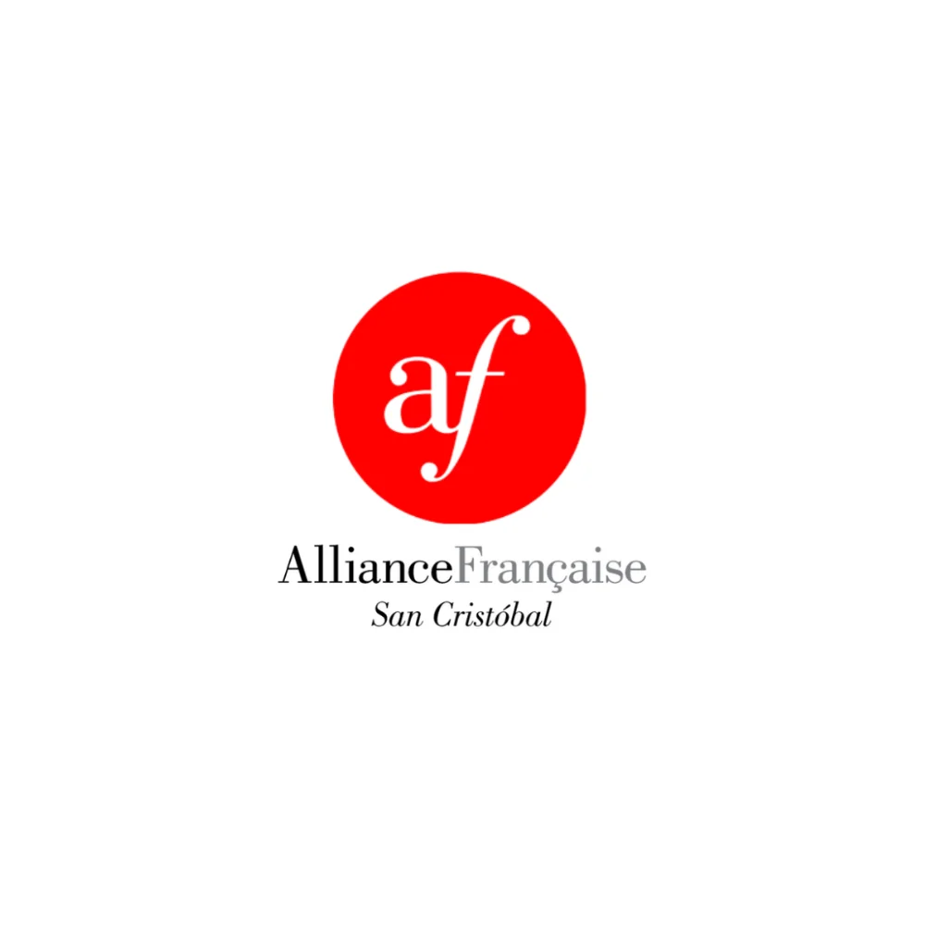
 | PROGRAMME DE FRANÇAIS

 | Colegio La Salle de San Cristóbal, S.C.
 | Ciclo Escolar 2025-2026
 | Alliance Française de San Cristóbal de Las Casas

REGISTRO DE CALIFICACIONES — PRIMERO A
★ INSTRUCTOR: PROF. MIGUEL DAVID TILLERO ÁLVAREZ — DIRECTOR GENERAL ★

 | N° | NOMBRE DEL ESTUDIANTE | EXAMEN 40% | TAREAS 20% | PARTIC. 20% | ACTITUD 20% | PROM.
 | 1 | Alcázar Cerda Rodrigo | 7.5 | 7.5 | 9 | 8 | 7.9
 | 2 | Carlo Castellanos Valeria | 10 | 7.5 | 9 | 8.5 | 9
 | 3 | Díaz Cruz Karen Judith | 9.5 | 8 | 8.5 | 8.5 | 8.8
 | 4 | Farr Kash Michael | 8 | 7.5 | 9 | 8 | 8.1
 | 5 | Gutiérrez Nunes Amelie | 9 | 7.5 | 8.5 | 9 | 8.6
 | 6 | Hernández Quezada Julio César | 10 | 7.5 | 8.5 | 9.5 | 9.1
 | 7 | Liévano Espinosa Sebastián | 7.5 | 10 | 9 | 8.5 | 8.5
 | 8 | López Villafuerte Alissa Daiana | 9.5 | 9.5 | 8.5 | 9.5 | 9.3
 | 9 | Magdaleno Mejía Sebastián | 8 | 9 | 9 | 9.5 | 8.7
 | 10 | Molina Rodríguez Camila | 8.5 | 8.5 | 9.5 | 9 | 8.8
 | 11 | Mondragón Calderón Ulises | 9 | 9 | 9.5 | 10 | 9.3
 | 12 | Navarro Padilla Fernando | 8.5 | 9 | 8.5 | 8 | 8.5
 | 13 | Navarro Zenteno Diego | 9.5 | 8 | 9.5 | 10 | 9.3
 | 14 | Pérez Balcázar Sara | 9 | 8 | 8.5 | 9 | 8.7
 | 15 | Salazar Magallanes Nina | 7.5 | 8.5 | 9 | 8.5 | 8.2
 | 16 | Setzer Giacobone Seth Ethan | 8 | 7.5 | 9.5 | 8 | 8.2
 | 17 | Suárez Gutiérrez María | 8.5 | 8 | 9 | 9.5 | 8.7

Av. La Almolonga 80, Barrio de Guadalupe · San Cristóbal de Las Casas, Chiapas · contacto@afsancristobal.com

